質問(1)
仕様確認

■会議主催者
 | 質問1:他の参加者の招待の画面フローを教えてください。

 | 質問2：画面共有について質問
 |  | 質問2-1 | 下図の『質問2』のアイコンは、画面共有機能で認識は合っていますでしょうか？

 |  | 質問2-2 | PCの画面共有をする場合、
 |  |  | ブラウザだけで可能ですか？ブラウザに拡張機能が必要ですか？アプリのインストールが必要ですか？

 |  | 質問2-3 | モバイル(Andoroid, iOS)の画面共有をする場合、
 |  |  | ブラウザだけで可能ですか？ブラウザに拡張機能が必要ですか？アプリのインストールが必要ですか？

 | 質問3：下図の『質問3』のアイコンは、何の機能ですか？

 | 質問4：チャット機能について
 |  | 質問4-1. | 会議中のファイルのアップロードの画面フローを教えてください。

 |  | 質問4-2. | 主催者が、参加者に対して音声やカメラのミュートをするための画面フローを教えてください。

 | 質問5:下図の『質問5』のアイコンは、何の機能ですか？

 | 質問6:下図の『質問6』を押下すると他の機能アイコンが表示されますか？
 |  | その場合、どのような機能がありますか？

■会議参加者
 | 質問7：参加者が会議に参加するときの”MeetingCode”はどのように知るのでしょうか？また、MeetingCode入力後の画面フローを教えてください。

■設定に関して
 | 質問8：カメラの選択、マイクの選択のための、画面フローを教えてください。

 | 質問9：複数のカメラ、複数のカメラが存在する場合、切り替えはどのように行うか画面フローを教えてください。

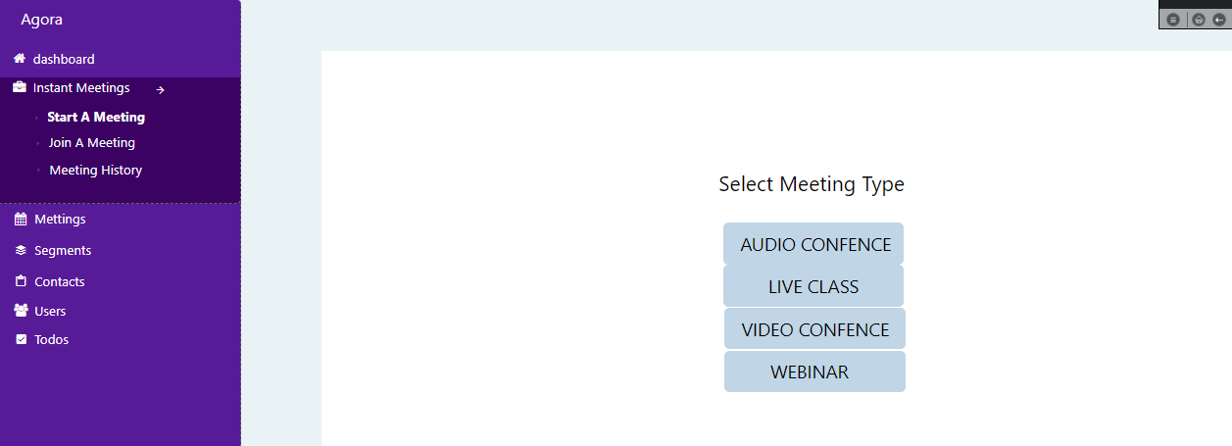
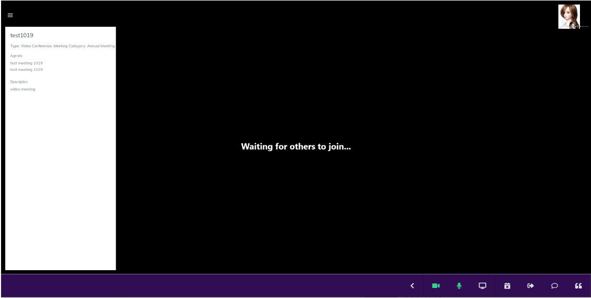

質問7

質問2

質問6
質問3
質問5

